Лист1
№ | Название | Предусловие | Шаги воспроизведения | Ожидаемый результат | Фактический результат | Вложение
1 | Размеры окна н соответствуют документации | Открыто Модальное окно оплаты товара | Посмотреть размеры окна | Модальное окно имеет размеры 800x900 | Модальное окно имеет размеры 675x494.549 | 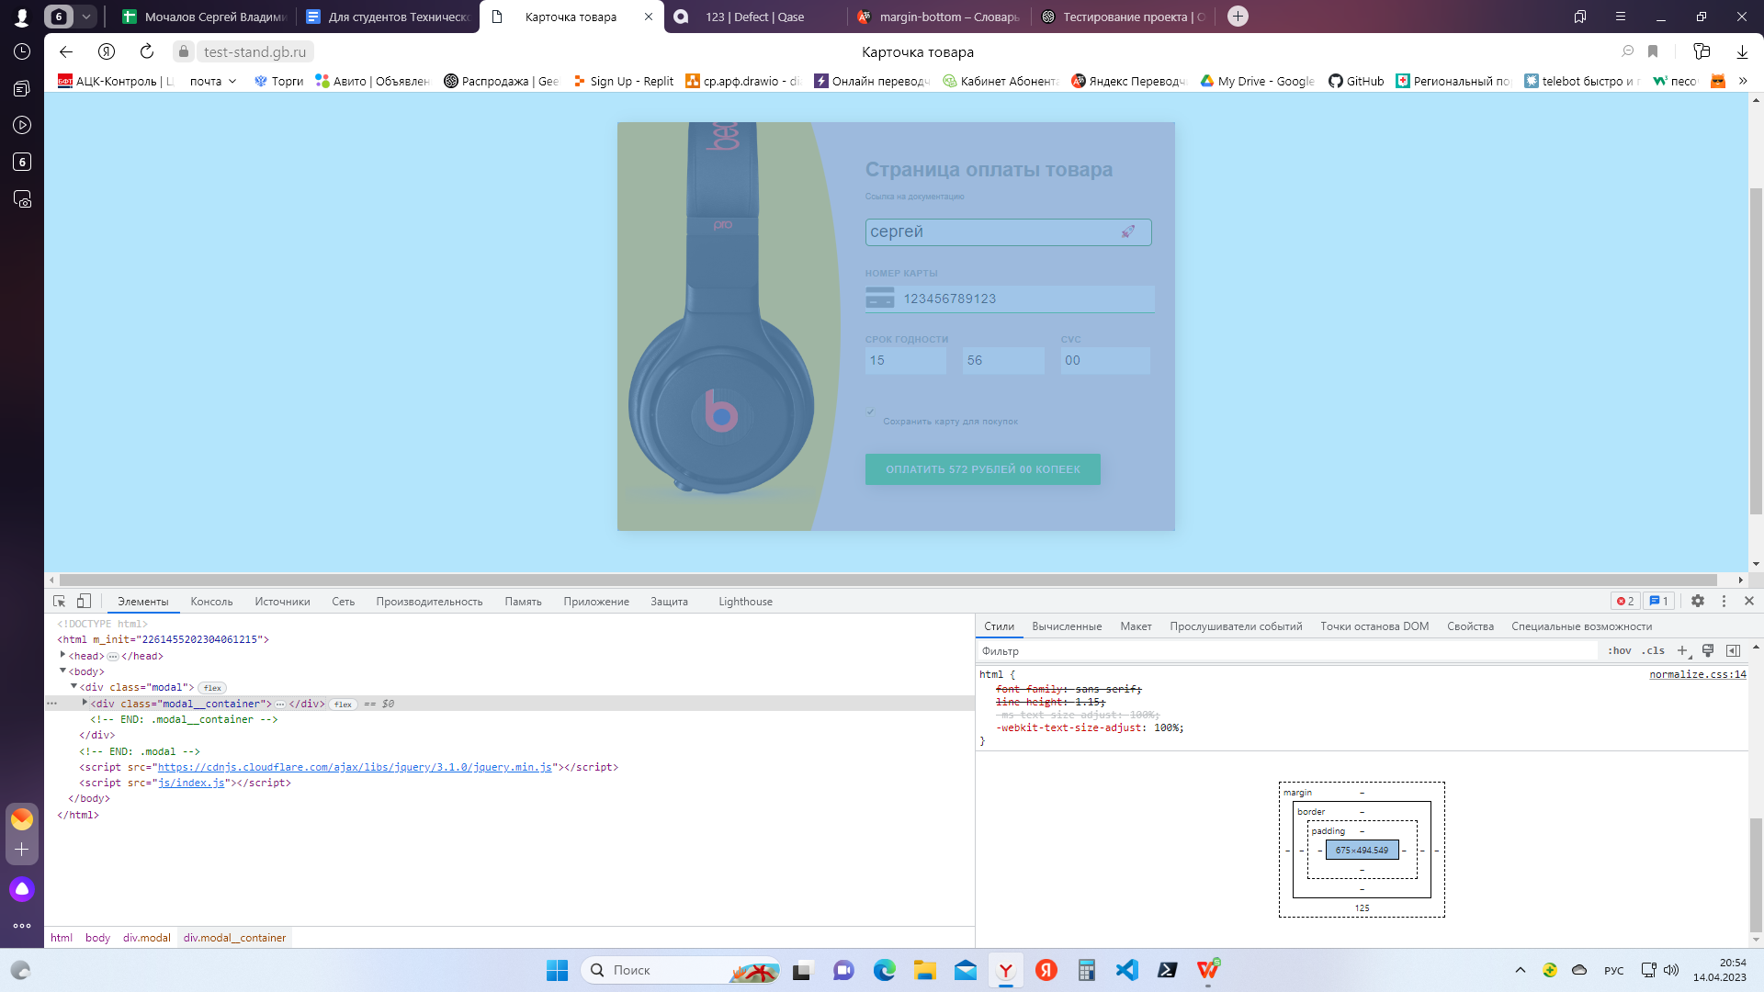
 | Критичность
 | Тривиальный (Trivial)
 | Приоритет | Окружение
 | Низкий | Windows 11 Домашняя Яндекс браузер Версия 23.1.5.708 (64-bit)
№ | Название | Предусловие | Шаги воспроизведения | Ожидаемый результат | Фактический результат | Вложение
2 | В поле ввода имени отсутствует плейсхолдер | - Открыто Модальное окно оплаты товара - Поле ввода имени не заполнено - Курсор не находится поле ввода имени | Посмотреть на поле ввода имени | Поле ввода имени содержит плейсхолдер “Ваше имя” | В поле ввода имени отсутствует плейсхолдер | 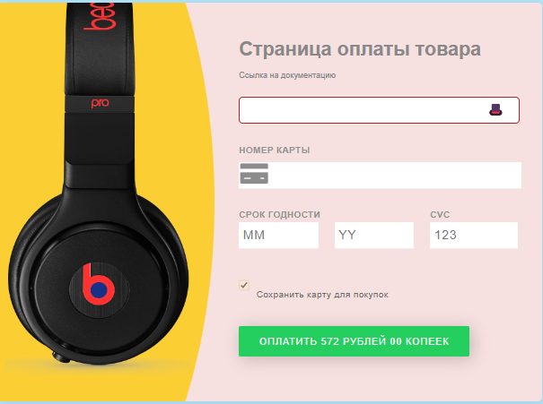
 | Критичность
 | Незначительный (Minor)
 | Приоритет | Окружение
 | Низкий | Windows 11 Домашняя Яндекс браузер Версия 23.1.5.708 (64-bit)
№ | Название | Предусловие | Шаги воспроизведения | Ожидаемый результат | Фактический результат | Вложение
3 | Когда в поле ввод имени ничего не введено не отображается крестик | - Открыто Модальное окно оплаты товара - Поле ввода имени не заполнено | Посмотреть на поле ввода имени | В поле ввода имени отображается крестик | В поле ввода имени отображается шляпа
 | Критичность
 | Тривиальный (Trivial)
 | Приоритет | Окружение
 | Низкий | Windows 11 Домашняя Яндекс браузер Версия 23.1.5.708 (64-bit)
№ | Название | Предусловие | Шаги воспроизведения | Ожидаемый результат | Фактический результат | Вложение
4 | Когда поле ввод имени заполнено не отображается зеленая галочка | Открыто Модальное окно оплаты товара | Заполнить поле ввода имени | В поле ввода имени отображается отображается зеленая галочка | В поле ввода имени отображается отображается ракета
 | Критичность
 | Незначительный (Minor)
 | Приоритет | Окружение
 | Низкий | Windows 11 Домашняя Яндекс браузер Версия 23.1.5.708 (64-bit)
№ | Название | Предусловие | Шаги воспроизведения | Ожидаемый результат | Фактический результат | Вложение
5 | Когда не заполнено поле ввода имени при нажатии на кнопку "Купить" не отображается тултип "Заполните это поле" | - Открыто Модальное окно оплаты товара - Поле ввода имени не заполнено | Нажать на кнопку купить | отображается тултип "Заполните это поле" | отображается тултип "Вы пропустили это поле"
 | Критичность
 | Тривиальный (Trivial)
 | Приоритет | Окружение
 | Низкий | Windows 11 Домашняя Яндекс браузер Версия 23.1.5.708 (64-bit)
№ | Название | Предусловие | Шаги воспроизведения | Ожидаемый результат | Фактический результат | Вложение
6 | Не работает ограничение на ввод в поле ввода имени не валиднных значений | Открыто Модальное окно оплаты товара | Ввести в поле ввода имени менее 3 символов | Срабатывает ограничение на ввод в поле ввода имени не валидного значения | Введеные значения распознаются как валидные
 | Критичность |  | Ввести в поле ввода имени более 40 символов
 | Незначительный (Minor) |  | Ввести в поле ввода имени цифры и спецсимволы
 | Приоритет | Окружение | Заполнить поле ввода имени кирилицей
 | средний | Windows 11 Домашняя Яндекс браузер Версия 23.1.5.708 (64-bit)
№ | Название | Предусловие | Шаги воспроизведения | Ожидаемый результат | Фактический результат | Вложение
7 | При заполнении поля "Номер карты" не правильно определяется тип карты (отображение иконки карты) | Открыто Модальное окно оплаты товара | Ввести в поле "Номер карты" 4 | Иконки карт отображаются согласно списка: VISA: 4 MASTERCARD: 5 DINERS_CLUB: 69 JCB: 3 UNIONPAY: 62 MAESTRO: 55 | Иконки карт отображаются согласно списка: 4 - иконка не отображается 5 - иконка не отображается 69 - иконка не отображается 3 - AMERICAN_EXPRESS 62 - MASTERCARD 55 - иконка не отображается
 | Критичность |  | Ввести в поле "Номер карты" 5
 | Незначительный (Minor) |  | Ввести в поле "Номер карты" 69
 | Приоритет | Окружение | Ввести в поле "Номер карты" 3
 | средний | Windows 11 Домашняя Яндекс браузер Версия 23.1.5.708 (64-bit) | Ввести в поле "Номер карты" 62
 |  |  | Ввести в поле "Номер карты" 55
№ | Название | Предусловие | Шаги воспроизведения | Ожидаемый результат | Фактический результат | Вложение
8 | Не работает ограничение на ввод в поле "Номер карты" не валиднных значений | Открыто Модальное окно оплаты товара | Ввести в поле "Номер карты" менее 12 символов | Срабатывает ограничение на ввод в поле "Номер карты" не валидного значения | Введеные значения распознаются как валидные
 | Критичность |  | Ввести в поле "Номер карты" более 19 символов
 | Незначительный (Minor) |  | Ввести в поле "Номер карты" буквы и спецсимволы
 | Приоритет | Окружение
 | средний | Windows 11 Домашняя Яндекс браузер Версия 23.1.5.708 (64-bit)
№ | Название | Предусловие | Шаги воспроизведения | Ожидаемый результат | Фактический результат | Вложение
9 | Валидные значения в поле "Срок годности" распознаются как не валидные | Открыто Модальное окно оплаты товара | Заполнить все поля валидными значениями | Оплата товара | В поле "Срок годности" отображается тултип "Введите данные в указанном формате" | 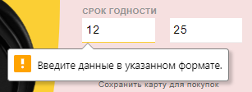
 | Критичность |  | Нажать на кнопку купить
 | Критичный (Critical)
 | Приоритет | Окружение
 | высокий | Windows 11 Домашняя Яндекс браузер Версия 23.1.5.708 (64-bit)
№ | Название | Предусловие | Шаги воспроизведения | Ожидаемый результат | Фактический результат | Вложение
10 | В поле "CVC" не вводится 3 символа | Открыто Модальное окно оплаты товара | Ввести в поле "CVC" 3 цифры | Допускается ввод в поле "CVC" 3 символов | В поле "CVC" допускается ввод только 2 символов
 | Критичность
 | Критичный (Critical)
 | Приоритет | Окружение
 | высокий | Windows 11 Домашняя Яндекс браузер Версия 23.1.5.708 (64-bit)
№ | Название | Предусловие | Шаги воспроизведения | Ожидаемый результат | Фактический результат | Вложение
11 | Не работает ограничение на ввод в поле "CVC" не валиднных значений | Открыто Модальное окно оплаты товара | Ввести в поле "CVC" буквы и (или) спецсимволы | Срабатывает ограничение на ввод в поле "CVC" не валидного значения | Введеные значения распознаются как валидные
 | Критичность
 | Незначительный (Minor)
 | Приоритет | Окружение
 | средний | Windows 11 Домашняя Яндекс браузер Версия 23.1.5.708 (64-bit)
№ | Название | Предусловие | Шаги воспроизведения | Ожидаемый результат | Фактический результат | Вложение
12 | Отсутствует возможность снять чекбокс сохранения карты для покупок | Открыто Модальное окно оплаты товара | Снять чекбокс сохранения карты для покупок | Чекбокс не активен | Чекбокс активен (возможность снять чекбокс отсутствует)
 | Критичность
 | Значительный (Major)
 | Приоритет | Окружение
 | средний | Windows 11 Домашняя Яндекс браузер Версия 23.1.5.708 (64-bit)
№ | Название | Предусловие | Шаги воспроизведения | Ожидаемый результат | Фактический результат | Вложение
13 | При не заполненых полях кнопка "Купить" не серая и активная | - Открыто Модальное окно оплаты товара - Поля не заполнены | Посмотреть на кнопку "Купить" | Кнопка "Купить" серая и не активна | Кнопка "Купить" зеленая и активна | 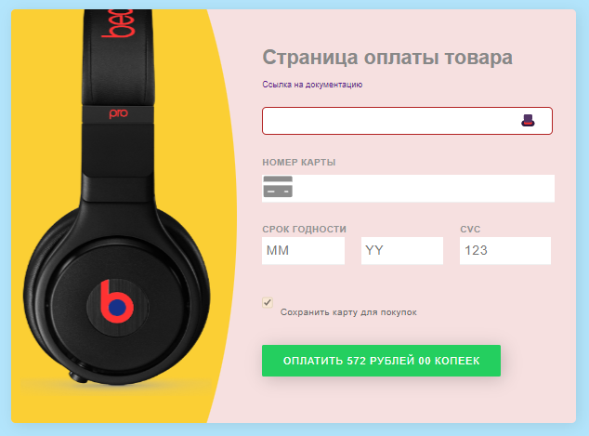
 | Критичность
 | Незначительный (Minor)
 | Приоритет | Окружение
 | средний | Windows 11 Домашняя Яндекс браузер Версия 23.1.5.708 (64-bit)

